Hoja1
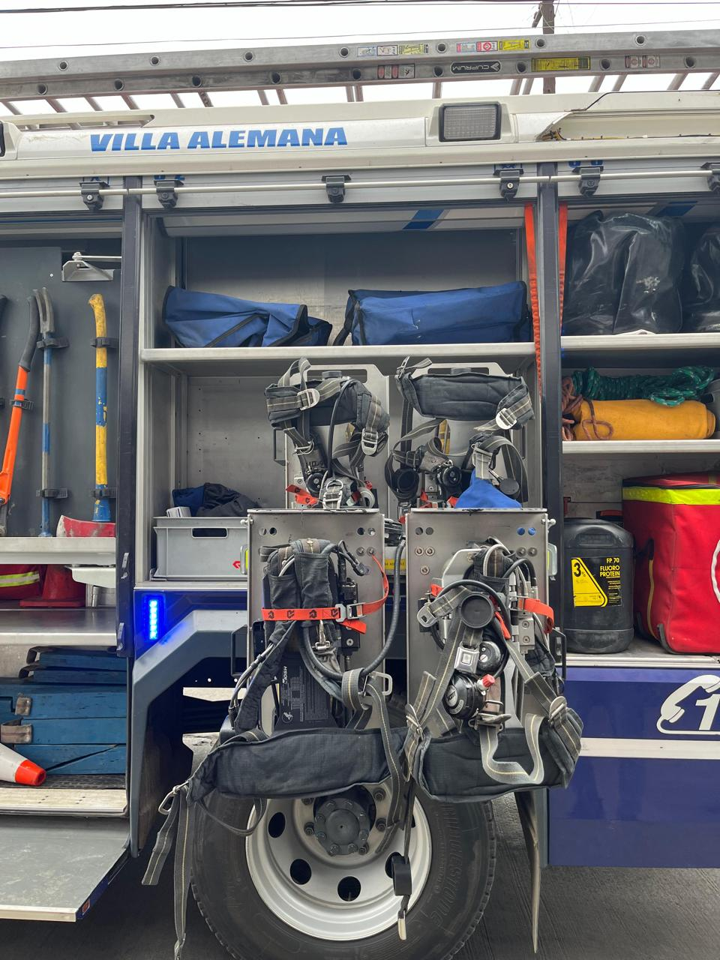
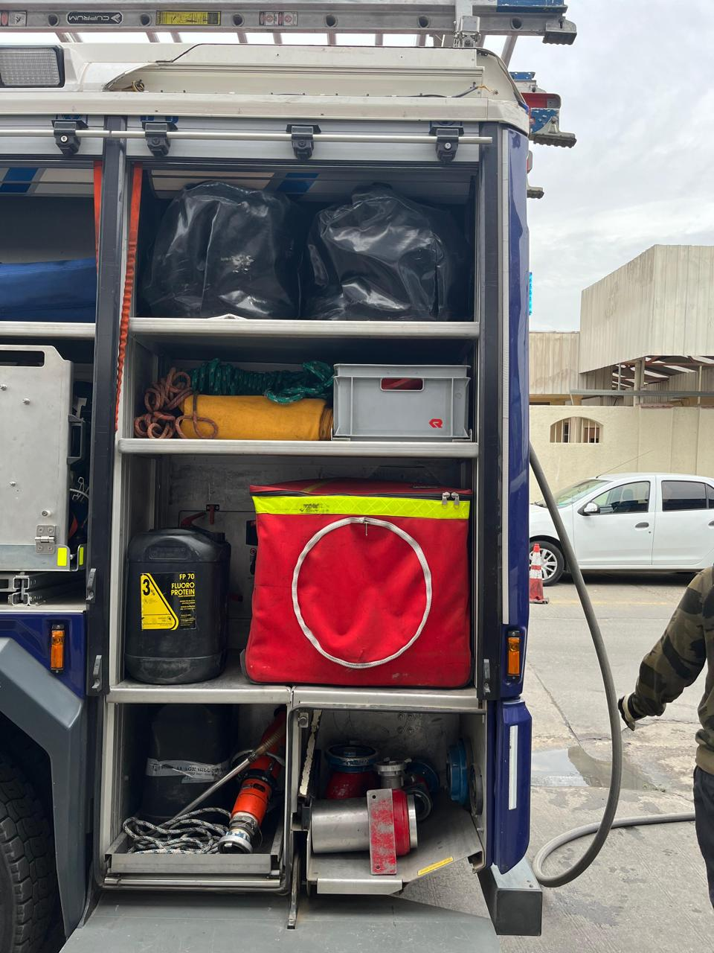
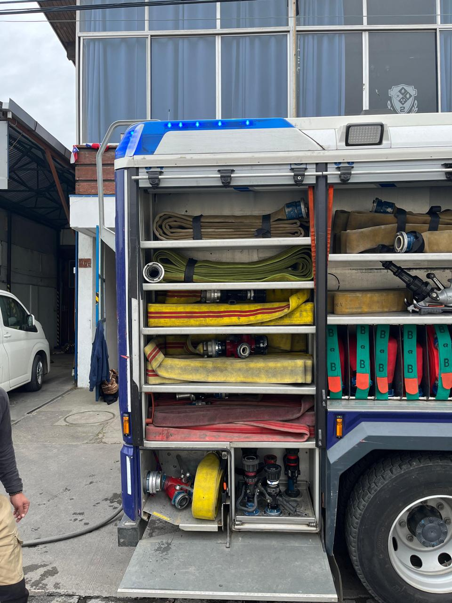
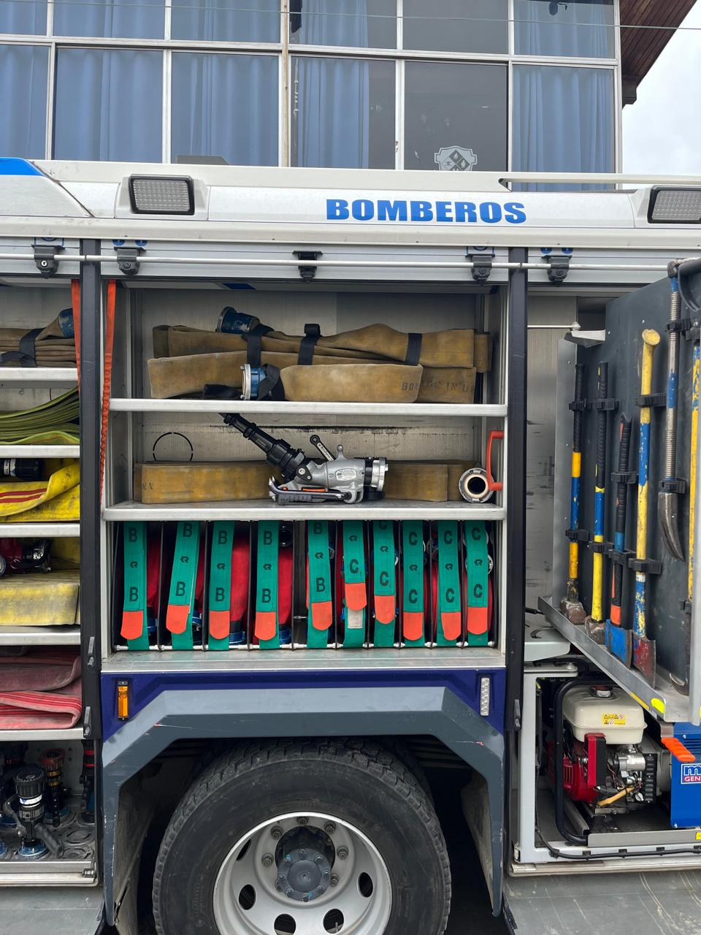
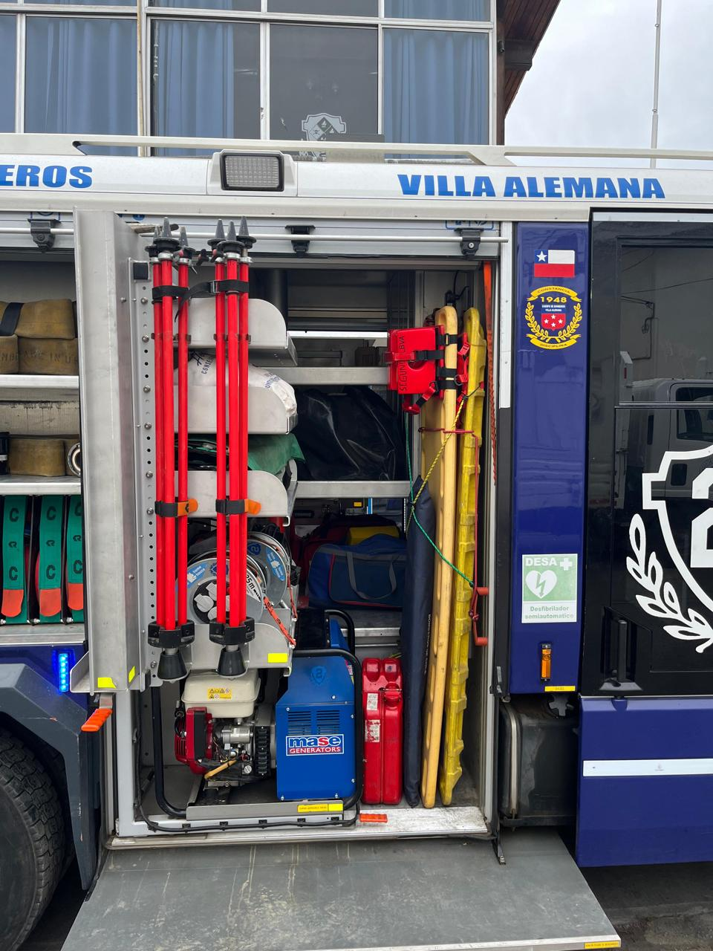
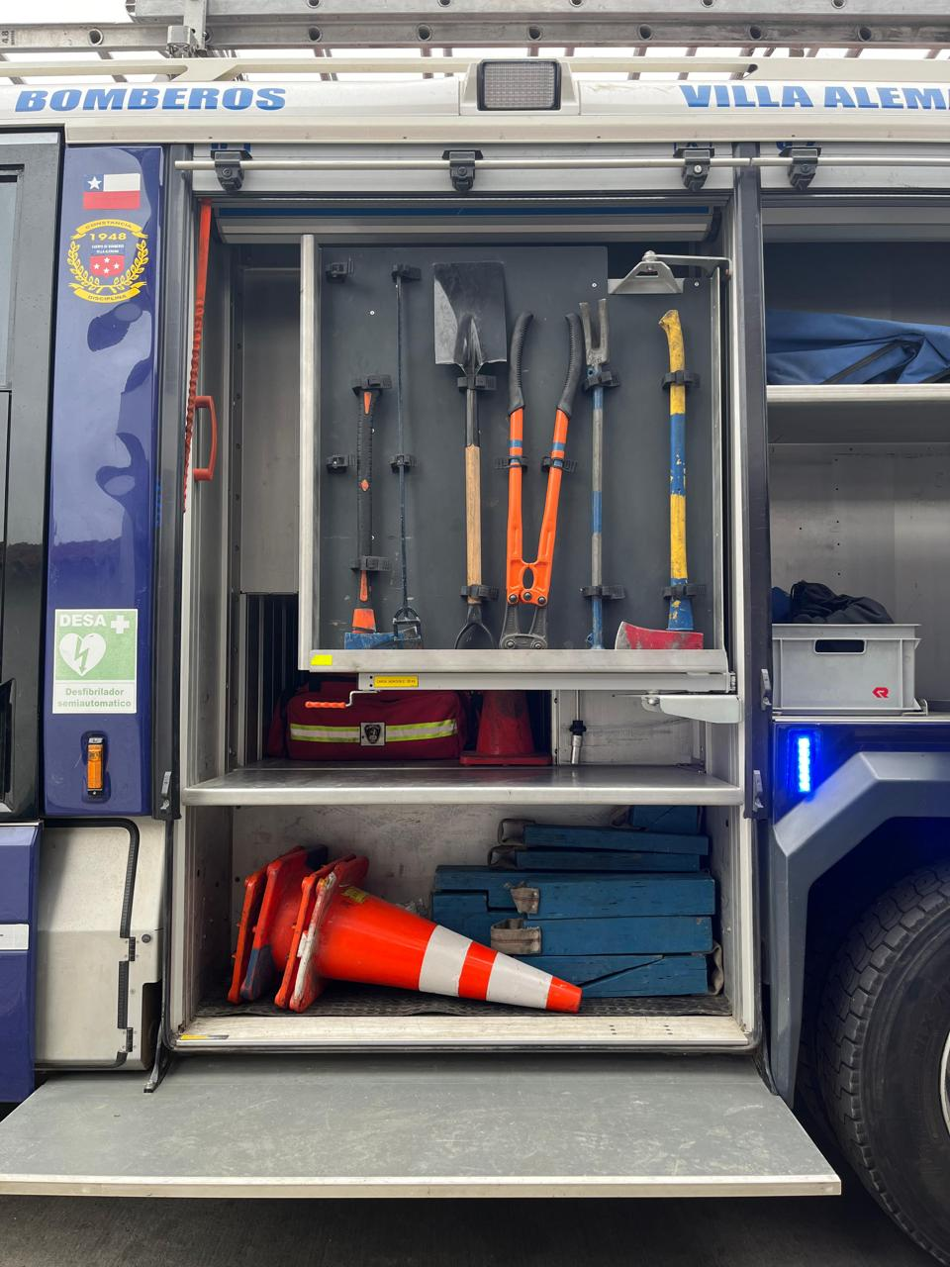
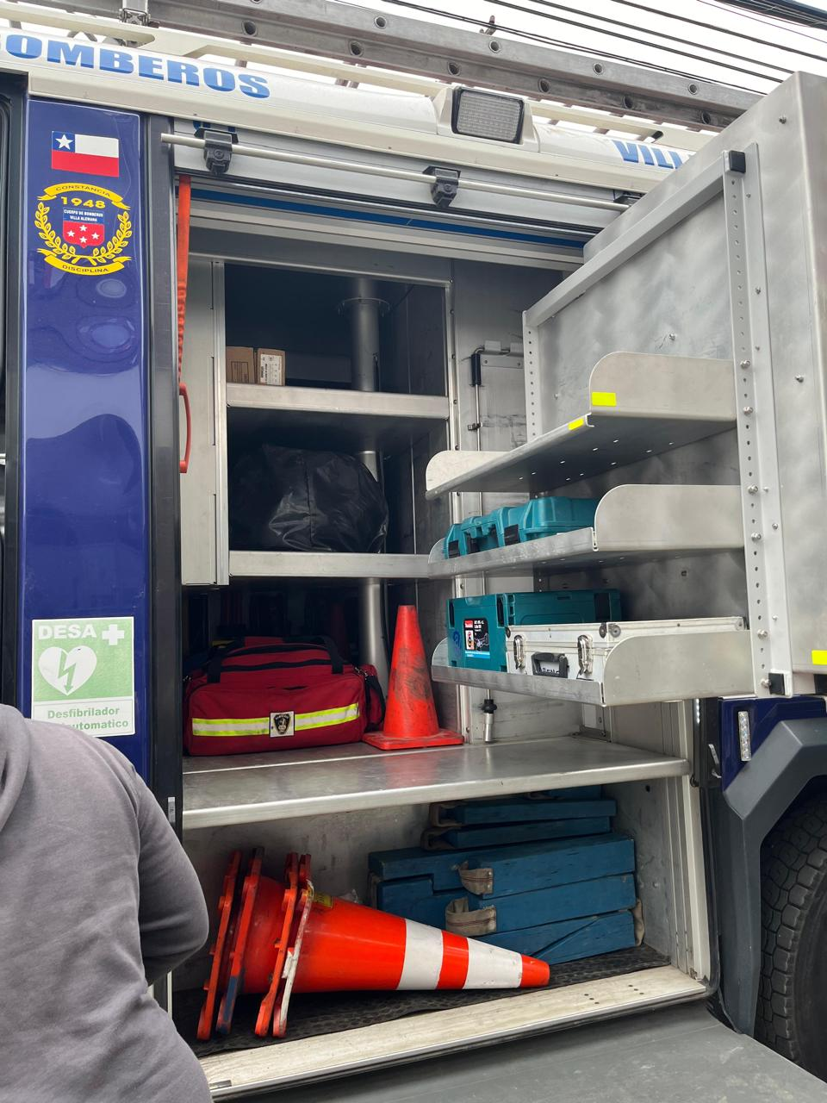
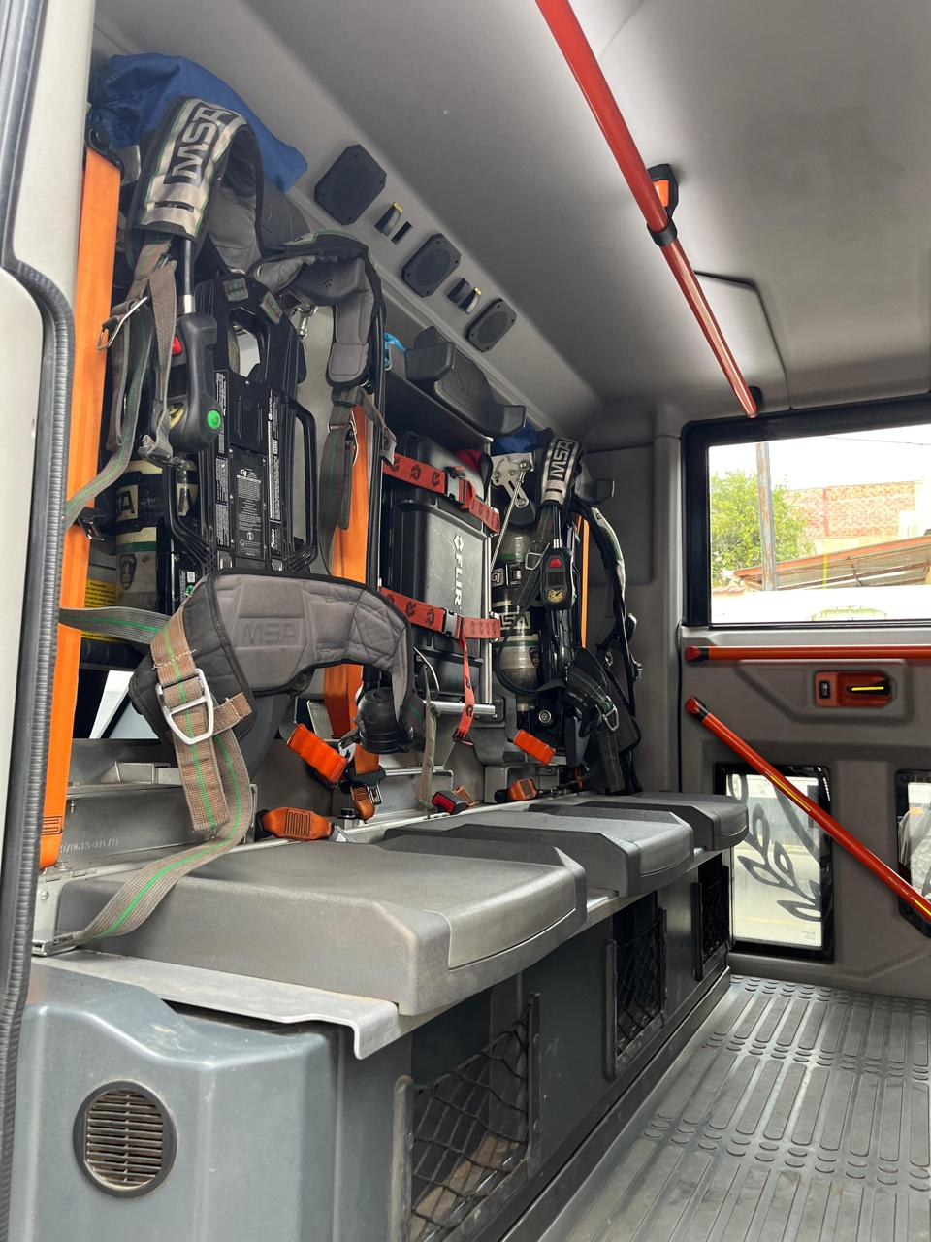
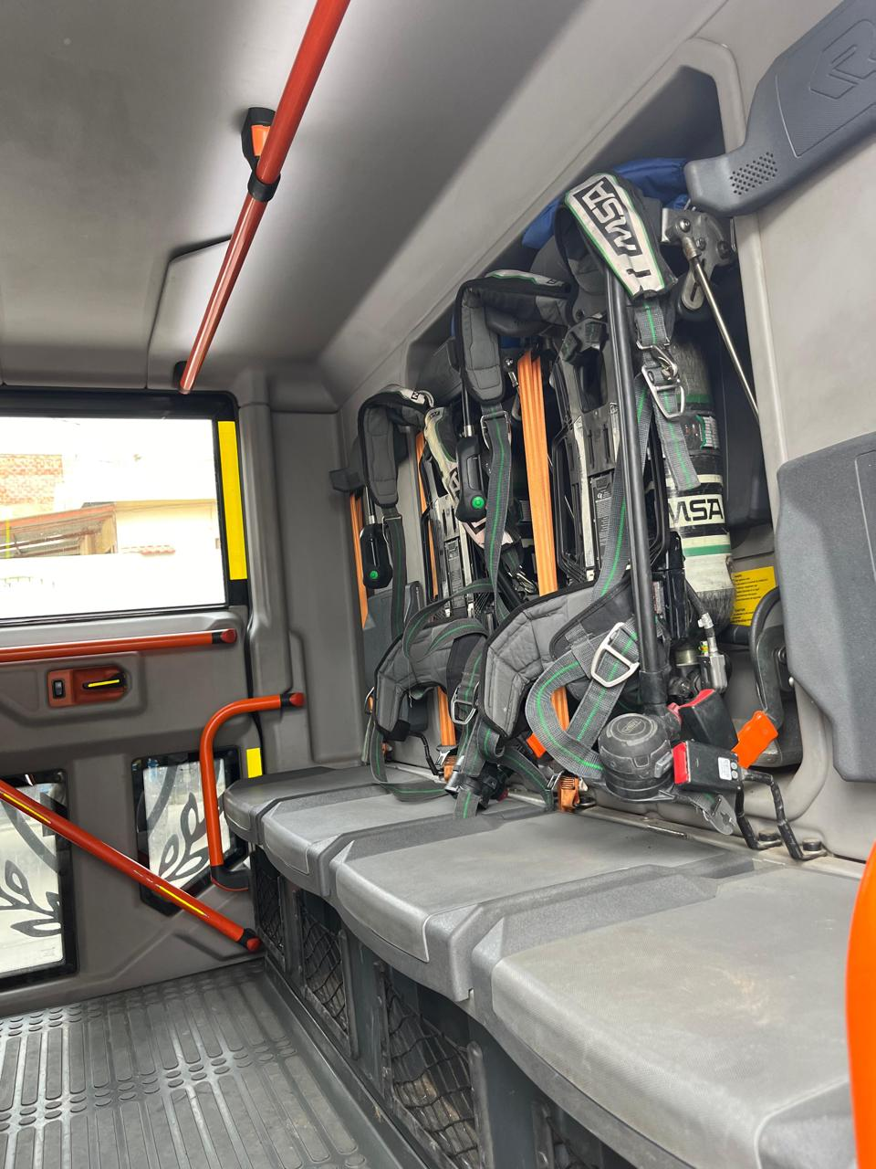
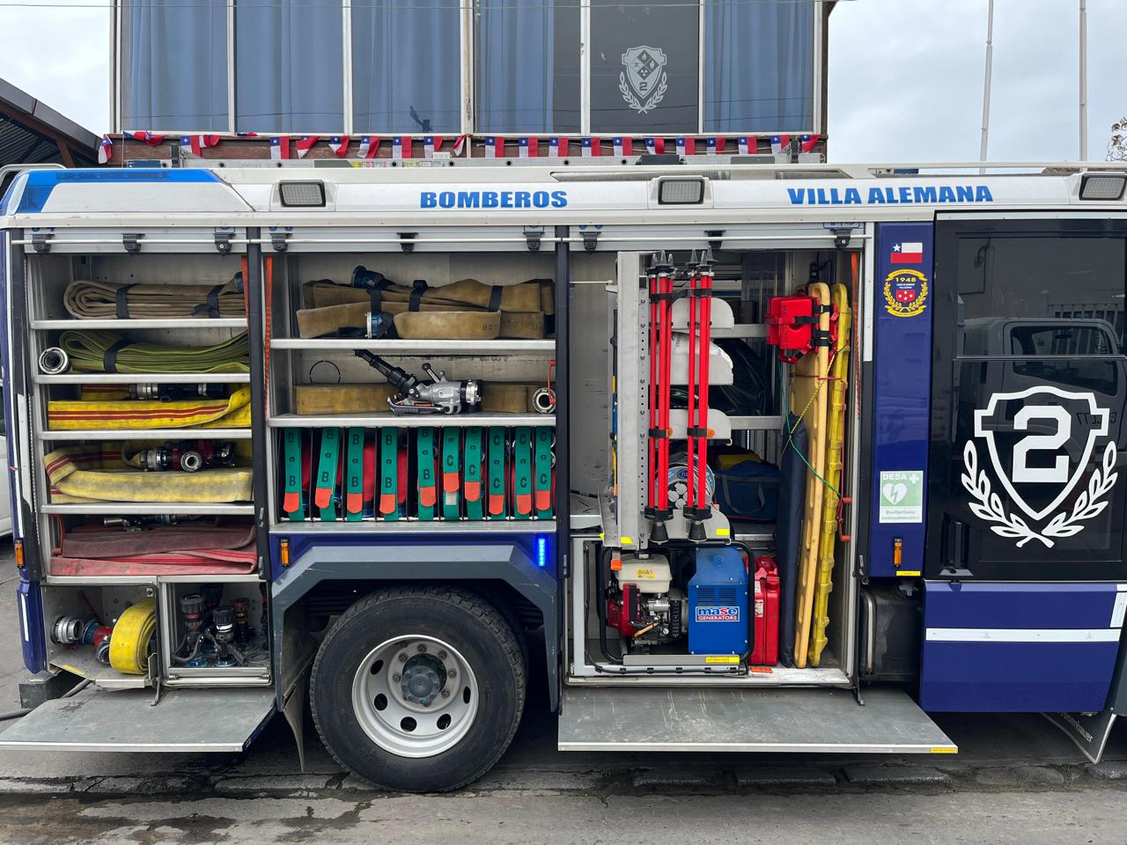
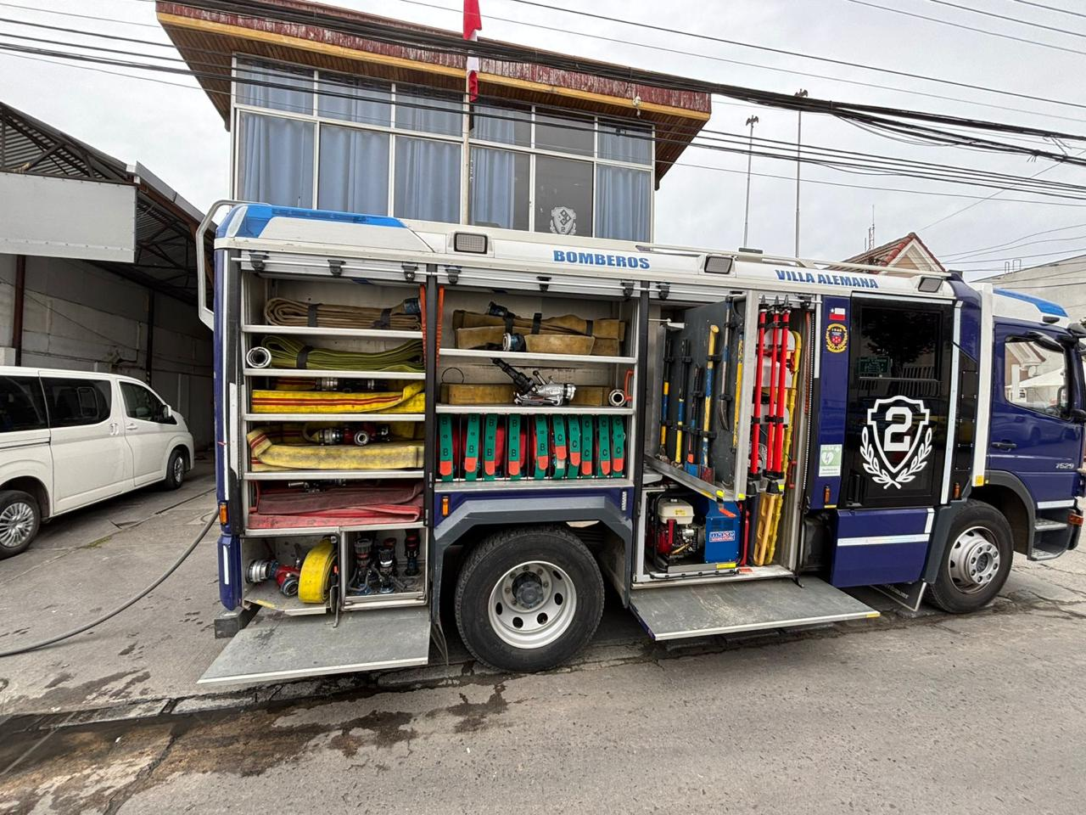
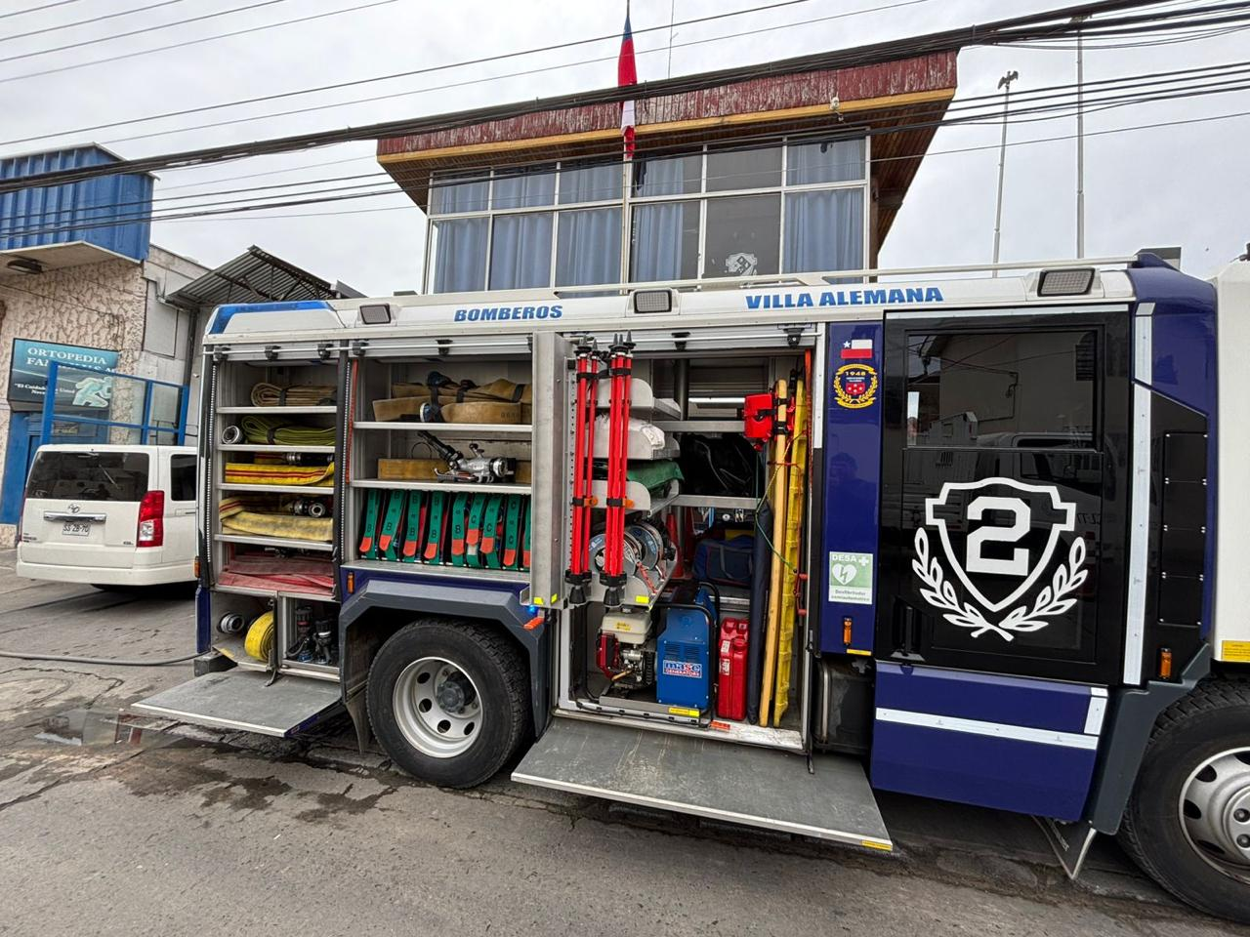


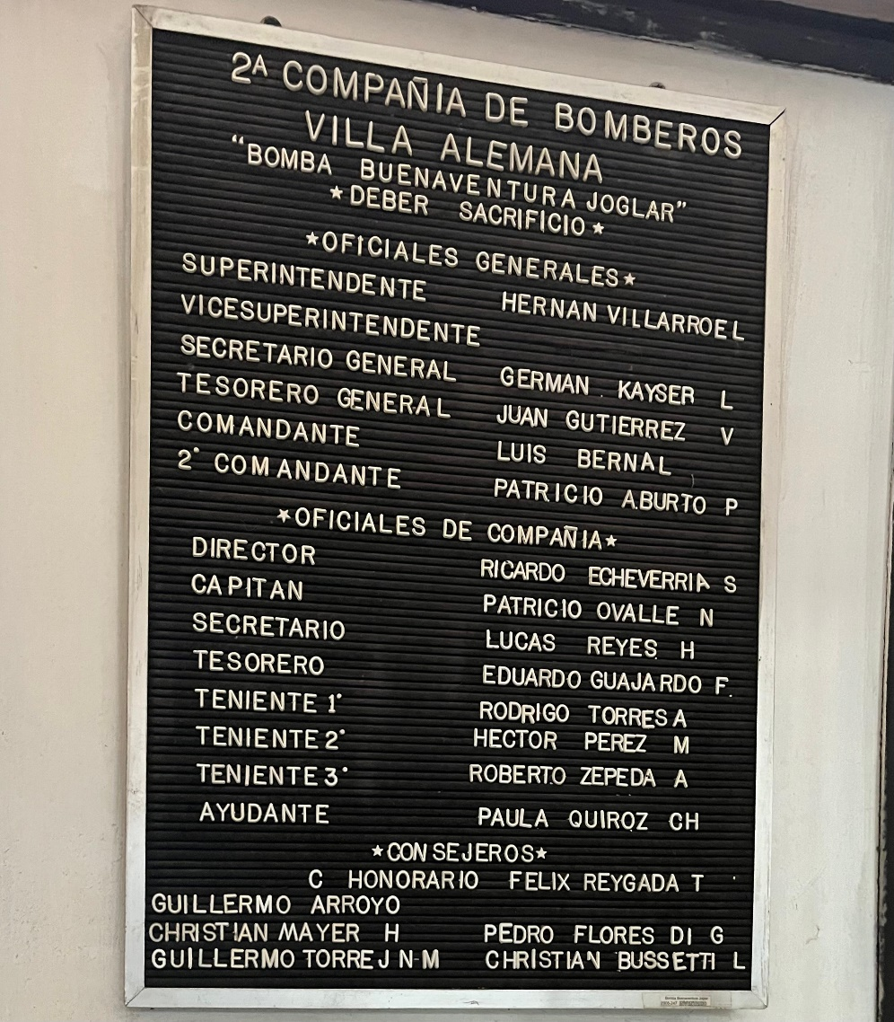
 |  |  | Historia Reseña Histórica del Cuerpo de Bomberos de Villa Alemana En los albores de la comuna un grupo de notables vecinos de la localidad constituyeron una comisión cuyo propósito sería fundar la Primera Compañía de Bomberos de Villa Alemana. Así, encabezados por el oficial naval don Edmundo Wolff, el grupo de pioneros oficializó, el 29 de enero de 1929, la fundación de la Primera Compañía de Bomberos. En un primer momento el cuartel provisorio de la Compañía se ubicó en la avenida Valparaíso, frente a calle Maturana. Con el desarrollo de la ciudad, surgió el interés en un grupo de jóvenes por organizar una Segunda Compañía. Reunidos en torno al kiosco de la antigua estación de los ferrocarriles del Estado en Villa Alemana y apoyados por algunos experimentados Bomberos de Valparaíso planificaron la fundación el domingo 25 de noviembre de 1945 de la Segunda Compañía, Bomba que fue bautizada como “Bomba Buenaventura Joglar” en memoria fundador de la comuna. Su primera oficialidad la encabezo don Enrique Muencke Humborg como su primer Director. Existiendo ya dos Compañías de Bomberos en la ciudad, fue necesario conformar un Cuerpo de Bomberos; inquietud que, luego de muchas reuniones sostenidas en 1947, se acordó oficializar la fundación del Cuerpo de Bomberos para el día 29 de enero de 1948. Reunidas en pleno la Primera y Segunda Compañía en una reunión conjunta efectuada el 27 de enero de 1948, acordaron designar a los Oficiales Generales que conformarían el Cuerpo de Bomberos, quedando Electo los siguientes Bomberos Superintendente : Jerónimo Cristinich González Comandante : Gabriel Dazarola Pinot Secretario General : Héctor Soriano Letelier Tesorero General : Humberto Ferrari Bruzzone. El 29 de enero de 1948, a las 23 horas, oficialmente se declaró fundado el Cuerpo de Bomberos de Villa Alemana. A comienzos de 1960, un grupo de trabajadores del Hospital de Peñablanca decide organizarse para fundar una nueva Compañía de Bomberos. Así, el 20
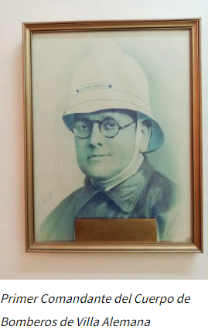

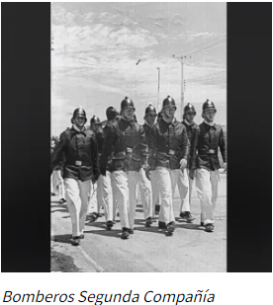

"UNO POR UNO SOMOS MORTALES, JUNTOS SOMOS ETERNOS" FRASE CREADA POR BOMBERO HONORARIO JUAN CARLOS OLIVEIRA

SE FUNDA EL 25 DE NOVIEMBRE DE 1945

DEPENDENCIAS DEL CUARTEL

LUGAR | ¿DE QUIÉN LLEVA EL NOMBRE?
SALÓN DE HONOR | ENRIQUE MUENCKE HUMBORG DIRECTOR PROVISORIO DE LA COMPAÑÍA AL MOMENTO DE LA FUNDACIÓN, PADECIENDO DE TUBERCOLOSIS HABÍA VENIDO A VILLA ALEMANA A "DESCANSAR".

SALA DE MÁQUINAS | FRANCISCO GONZALEZ ORTEGA EX MAQUINISTA DE LA COMPAÑÍA DESTACADO, DE MANERA PÓSTUMA SE COLOCA SU NOMBREEN EL CUARTEL.

GUARDIA NOCTURNA MASCULINA | RICARDO HERNÁNDEZ ROE FUNDADOR DE LA GUARDIA NOCTURNA.

GUARDIA NOCTURNA FEMENINA | MARÍA LUZ DEL CARMEN MORE DESOSIERS ESPOSA DEL CUARTELERO PEDRO DE ROSIEL, PRIMERA RADIOPERADORA, REFERIDA POR "MADRE DE MUCHOS BOMBEROS".

NOMENCLATURAS CARGOS DE BOMBEROS |  | MÁQUINA H-21 |  | MÁQUINA H-22 | MÁQUINA H-23

NOMENCLATURA | CARGO BOMBERO | DESCRIPCIÓN MATERIAL |  | DESCRIPCIÓN MATERIAL | DESCRIPCIÓN MATERIAL
PM1 | SUPERINTENDENTE | PARA TRABAJOS EN EMERGENCIAS ESTRUCTURALES. LAS FOTOS SON DEL H-21 DONDE SE APRECIA EN DETALLE LAS CAJONERAS CON EL MATERIAL DISPUESTO EN SUS DIFERENTES COMPARTIMENTOS Y SECCIONES. CABE RECORDAR QUE EN LA PARTE SUPERIOR DEL CARRO TENEMOS UNA ESCALA SIMPLE, UNA ESCALA DE GANCHO Y UNA ESCALA DOBLE, LOS CUELLOS DE GANZO, LOS CHORIZOS Y LOS BICHEROS LARGOS. |  | PARA TRABAJOS EN EMERGENCIAS FORESTALES. TODO LO QUE ESTA ABAJO ES AGUA. CAJONERA 1 SOLAMENTE TIRAS EN AMERICANA DE 50 Y 70. Y ARRIBA MAS TIRAS. LA BATERÍA DEL CARRO. CAJONERA 2 TENEMOS TIRAS FORESTALES. DEBAJO DE ESO TENEMOS TRIFURCAS, SIAMESES, LLAVES PARA COPLAS, UN PITON. POR EL OTRO LADO, EN EL CUERPO BOMBA, TENEMOS EL BUSTER. CAJONERA 3 TENEMOS MAS PITONES, SIAMESES, TRIFURCAS, COMODÍN Y LLAVES. ENROLLADO DE LA TIRA. ARRIBA DE ESTA CAJONERA ESTAN LAS PERNERAS DE LA MOTOSIERRA. CAJONERA 4 EQUIPOS DE RESPIRACIÓN AUTOCONTENIDA Y ABAJO LA MOTOBOMBA. EN LA PARTE SUPERIOR DEL CARRO HAY 2 MACLAVOS, 2 PLUSKISS, SECADORES, ROSON DE UN FILO, MOTOSIERRA, MOCHILA PARA MOTOSIERRA, 2 CHORIZOS Y CUELLOS DE GANZO. | PARA TRABAJOS DE EMERGENCIAS EN MATERIALES PELIGROSOS, ESPECIALIDAD DE NUESTRA COMPAÑÍA - HAZMAT. CAJONERA 1 DEBAJO DE LAS BATERÍAS DEL CARRO ESTAN LOS PAQUETES DE ARMADA (CON PITONES - TODO LISTO PA LA ACCIÓN). CAJONERA 2 A LA DERECHA TENEMOS HERRAMIENTAS DE ENTRADA FORZADA Y HERRAMIENTAS MANUALES. CAJONERA 3 SE ENCUENTRAN LOS FOCOS. DETRAS SE UBICAN DUCHAS DE CLASES A / B / C. GENERADOR, VENTILADOR EXTRACTOR, MANGAS PARA VENTILACIÓN Y PALAS INTRÍNSECAS. CAJONERA 4 MATERIAL DE AGUA. CAJONERA 5 SE ENCUENTRAN LOS EQUIPOS DE DETCCIÓN, LOS ALTAIR (5XR PID - 4XR - 4X - DETECTORES DE GASES, SENSIT Y EL TIF, MEDIDORES DE PH, KIT DE MERCURIO, MASCARAS DE GAS CON FILTROS, Y REGULADORES DE GAS) , TIRAS PARA PH. CAJONERA 6 TENEMOS PUROS PAQUETES, ESTA LA JAPONESA. ESTAN LOS SIMON 8 COLGADOS POR LA PARTE IZQUIERDA DEL CARRO.
PM2 | VICE SUPERINTENDENTE
PM3 | SECRETARIO GENERAL
PM4 | TESORERO GENERAL
P2 | DIRECTOR
M2 | CAPITÁN
P21 | SECRETARIO
P22 | TESORERO
2-1 | TENIENTE 1°
2-2 | TENIENTE 2°
2-3 | TENIENTE 3°
2-4 | AYUDANTE

